Feuil2
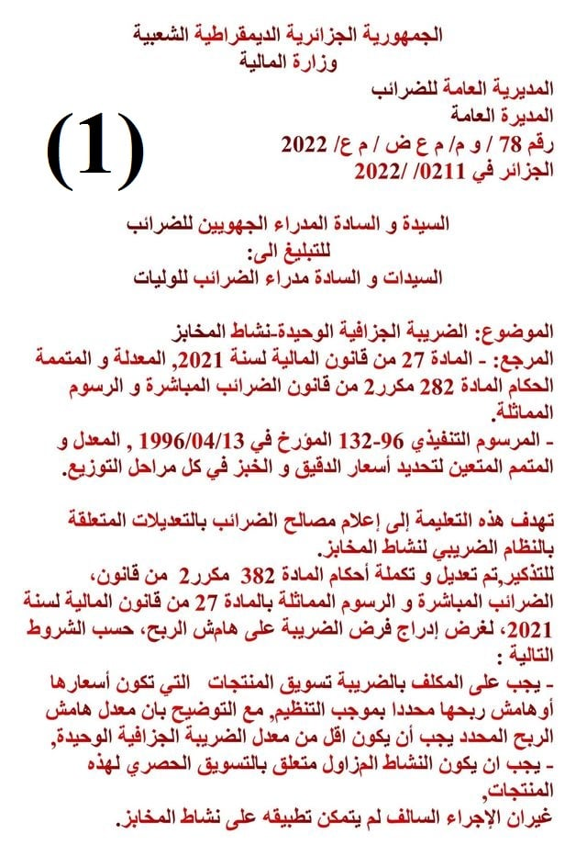


Détermination de chiffre d’affaires BOULANGERIE
Clic Et Saisie

Fiscalité des Boulangers une nouvelle 03/02/2022

Feuil1

LE BOULANGERIE |  |  |  |  |  |  |  | 1
de cette activité car chaque Boulanger a sa propre
marge vu que le coût de la production d'une baguette est différent.
Détermination de chiffre d’affaires d’une boulangerie |  |  |  | Nombre de jours d’activité |  |  | E
nombre de balles par jour |  | 10 | E | jours | 365 | E
Une balles |  | 400 | E | Ferme un jour par semaine + congé d’un mois
Prix |  | 10.00 DZD | E | Jours d’inactivité
 |  |  |  | jours | 52 | E
Nombre de jours d’activité |  | 283 | jours | jours de congé
 |  |  |  | jours | 30 | E

Chiffre d'affaires |  | 11,320,000.00

L’imposition est établie comme ci-après:

consommation |  | 1,000.00 DZD | E | إذا كان استهلاكك

chiffre d’affaires |  | 1,020.00 DZD

Marge |  | 20.00 DZD |  | Taux | 2.00% | E

Imposition |  | 1.00 DZD

 | Tenir un registre farine et semoule, ce registre qui est obligatoire
 | الاحتفاظ بسجل دقيق وسميد ، وهذا السجل إلزامي.

